Sheet1
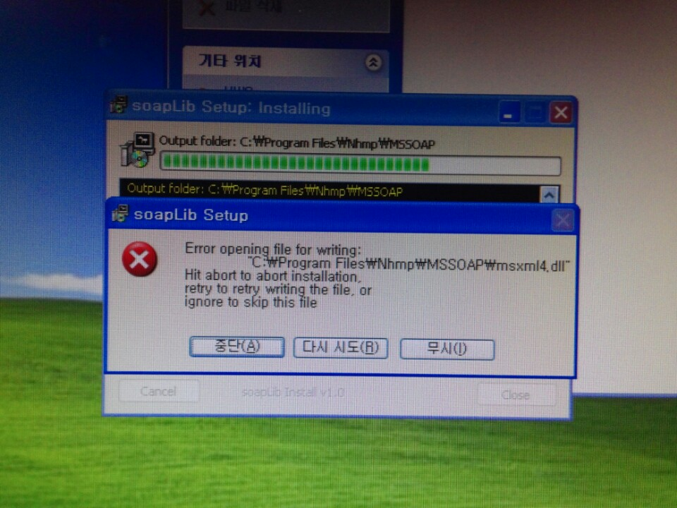
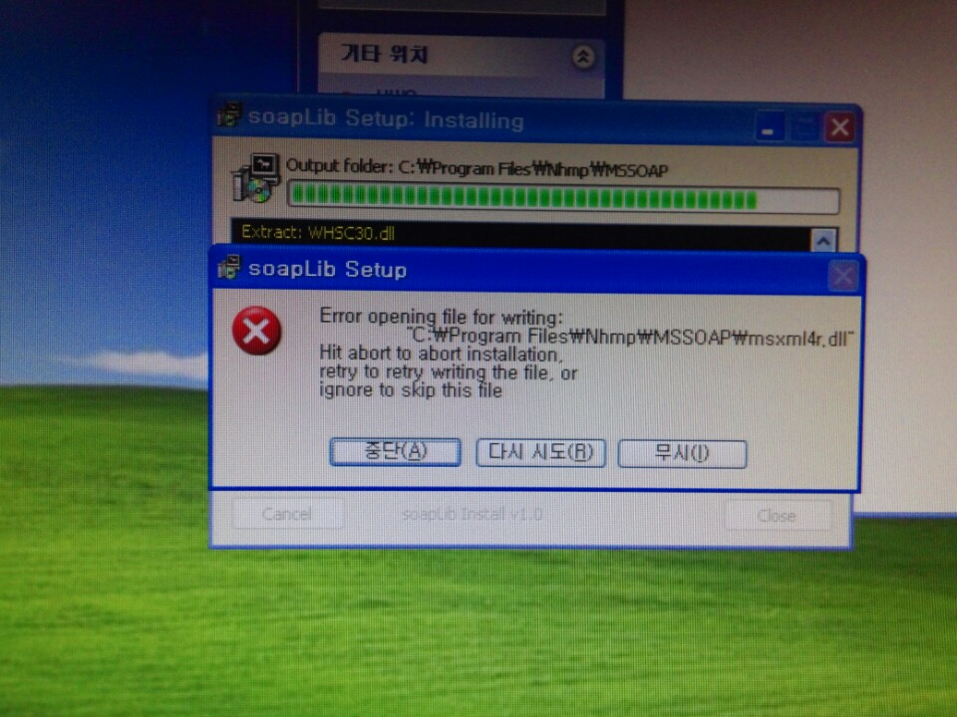
<증번호 조회 오류건>
 | * 예약/접수>예약/접수 관리> 증번호 버튼을 클릭하면
 | 이미지와 같은 메시지가 뜨고 확인버튼을 클릭하면 OCS가 종료가 됩니다.
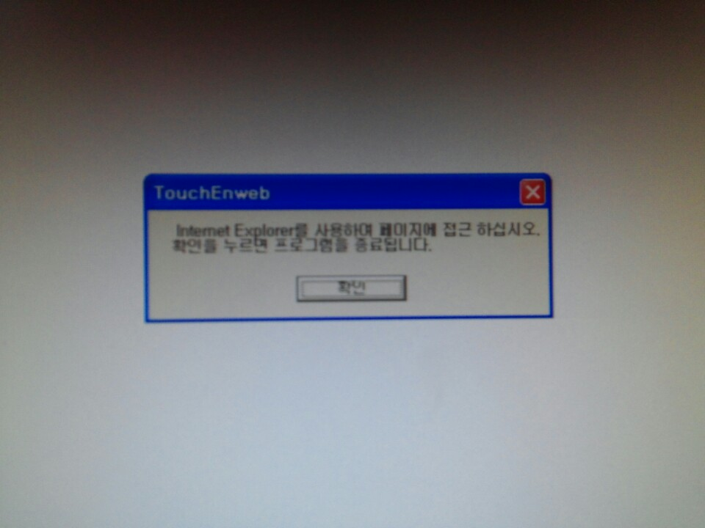

 | * 증번호 조회를 위해서 HWS/증번호 조회 폴더의 실행 파일 2개를 실행하면 soapLibSetup4[1].exe 파일 실행시 2개의 오류 메시지가 첨부파일과 같이 뜹니다.

